SUMAR
Rok Návratnosti |  |  |  | NAVRAT | NAVRAT | NAVRAT | NAVRAT | NAVRAT | NAVRAT | NAVRAT | NAVRAT
Premenné | Sumár / Roky | 1 | 2 | 3 | 4 | 5 | 6 | 7 | 8 | 9 | 10
Investicne vydavky | 13,294,642 € | 13,294,642 € | 0 € | 0 € | 0 € | 0 € | 0 € | 0 € | 0 € | 0 € | 0 €
Kumulatívne vydavky AS IS |  | 9,671,320 € | 15,871,081 € | 22,256,835 € | 35,039,164 € | 35,039,164 € | 35,039,164 € | 35,039,164 € | 35,039,164 € | 35,039,164 € | 47,821,494 €
Kumulatívne výdavky TO BE |  | 19,313,827 € | 19,313,827 € | 19,313,827 € | 19,313,827 € | 19,313,827 € | 20,643,291 € | 20,643,291 € | 20,643,291 € | 20,643,291 € | 20,643,291 €

Vývoj nákladov
 | Kumulatívne vydavky AS IS | Kumulatívne výdavky TO BE
 | 9671320 € | 19313827 €
 | 15871081 € | 19313827 €
 | 22256835 € | 19313827 €
 | 35039164 € | 19313827 €
 | 35039164 € | 19313827 €
 | 35039164 € | 20643291 €
 | 35039164 € | 20643291 €
 | 35039164 € | 20643291 €
 | 35039164 € | 20643291 €
 | 47821494 € | 20643291 €

Gartner analysis
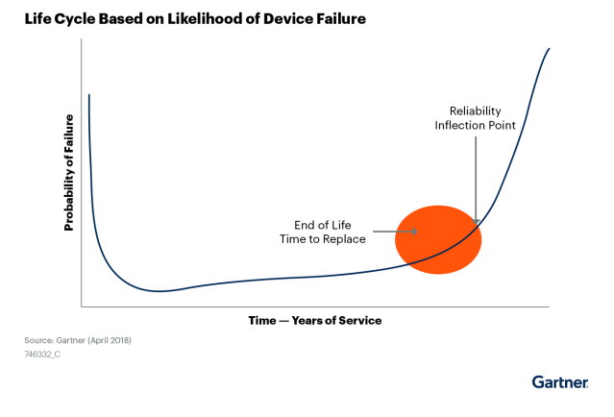

Na konci šiesteho roka prevádzky v zmysle štúdie
Mezdi šiestym až desiatym rokom prevádzky ( v prípade iba upgrade na Win10) možné počítať s odhadom 25% opravy a 25% výmena - čo je v danom momente efektívnejšie

